MAYO
COTIZACIÓN PROPUESTA_SECHE GROUP_07.05.2026 |  |  |  |  |  |  |  |  |  | MARGEN GANANCIA, MINIMA - S/.150 - PARA PEDIDOS POCOS COMO 30 -50-100 UNID. DE PRODUCTOS ECONOMICOS (EJM. LAPICEROS, LLAVEROS PLASTICOS) PROMEDIA - S/.400 A 500 - PARA PEDIDOS MAS DE 150 UNID DE PRODCUCTOS COSTO MEDIO-ALTO (EJM. LAPICEROS METALICOS)
N° | Cód. Artíc. | Artículo | Foto | Cant. | Costo uni. NO IGV (S/.) | Tiempo Entrega | Detalles | COSTO TOTAL NO IGV (S/.) | ALMACEN LIMA Credito: 45 días | proveedor | Cod. Prod. Prov. | Obseraciones | costo $ | COSTO S/. | % | Resultado | Margen | Total | Cantidad | Costo MUESTRA Unidad | Movilidad | Total Producto | Tipo de Impresión | Costo impresión | Cant Color | Cant Lados | Cantidad por Millar | Costo Impresión | Empaq | Seguro CRT | Total | Costo S/. Sin IGV | I.G.V | TOTAL
1 | BOLSA NOTEX PLANA |  | 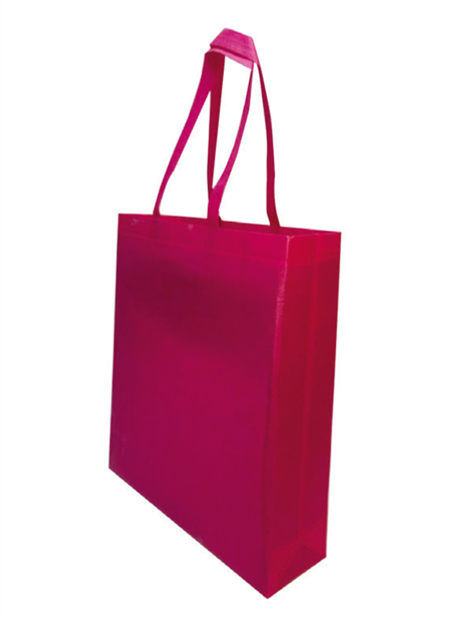 | 400 | S/. 3.20 | 8 a 10 dias utiles | BOLSA NOTEX MEDIANA CON BASE Material: Notex Medidas: Alto 35 cm x Ancho 30 cm x Fuelle10 cm Acabados: Con asas y termosellado Colores: Blancom negro *Incluye logo a 1 color a 2 lados *Arte y diseño debe ser facilitado por el cliente. | S/. 1,280.00 | S/. 2.55 | OLAF | 1.6 + IGV |  |  | S/ 1.60 | 45 | S/. 0.72 | S/. 288.00 | S/. 2.32 | 400 | S/. 48.00 | S/. 220.00 | S/. 1,196.00 | YA INCLUYE | S/. 30.00 | 1 | 1 | 1 | S/. 30.00 | S/. 20.00 | S/. 24.92 | S/. 1,270.92 | S/. 3.18 | S/. 0.57 | S/. 3.75
2 | COCH_919F | LAPICERO FIBRA DE TRIGO |  | 400 | S/. 1.99 | 8 a 10 dias utiles | LAPICEROS FIBRA DE TRIGO Modelo: Lapicero plástico retráctil de cuerpo de color; punta, anillos centrales y clip de color plateado brillante. Material: Fibra de trigo Colores: Natural Color de Tinta: Azul. *Incluye 1 Logo a 1 color por 1 lado *Arte y diseño facilitado por el cliente. | S/. 796.00 |  | CHIPER ITEC | 0.65 INCL IGV 0.55 + IGV |  |  | S/ 0.59 | 55 | S/. 0.33 | S/. 130.09 | S/. 0.92 | 400 | S/. 26.61 | S/. 200.00 | S/. 593.22 | WILFREDO TAMPOGRAFIA | S/. 170.00 | 1 | 1 | 1 | S/. 170.00 | S/. 15.00 | S/. 15.56 | S/. 793.78 | S/. 1.98 | S/. 0.36 | S/. 2.34 | S/. 936.66 | S/. 142.88 | S/. 18.37 | S/. 44.60 | S/. 130.09 | S/. 67.12 | 19.60 | 11.17
3 | COITE- ECO-CUP-5011 | MUG ECOLOGICO | 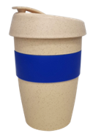 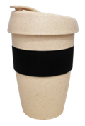 | 50 | S/. 17.20 | 8 a 10 dias utiles | MUG FIBRA DE TRIGO CON SILICONA Tamaño: 13cm. Altura, 5 cm. Base, 9 cm. boca Capacidad: 350 ml. Color: Azul, negro Presentacion : Caja ecologica indidual *Incluye logo a 1 color por un lado. *Arte y diseño facilitado por el cliente. | S/. 860.00 |  | ITEC | CUP-5011 | 7.25 + IGV |  | S/ 7.25 | 40 | S/. 2.90 | S/. 145.00 | S/. 10.15 | 50 | S/. 21.75 | S/. 200.00 | S/. 729.25 | WILFREDO TAMPOGRAFIA 100 UND: S/ 80.00 500 UND: S/ 300.00 1000 UND: S/ 550.00 | S/. 100.00 | 1 | 1 | 1 | S/. 100.00 | S/. 10.00 | S/. 16.79 | S/. 856.04 | S/. 17.12 | S/. 3.08 | S/. 20.20
4 | PORTALAPTOP ECOLÓGICO |  | 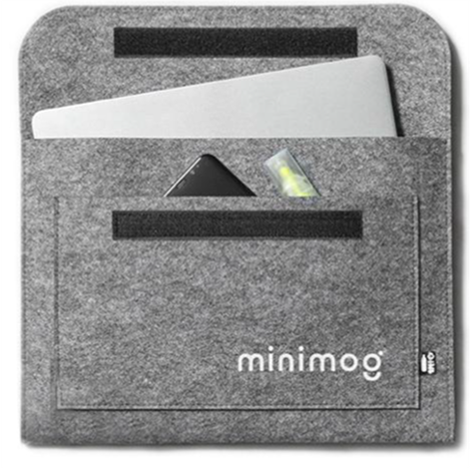 | 80 | S/. 34.30 | 18 a 20 Dïas utiles | PORTALAPTOP ECOLÓGICO Dimensiones: Largo 40 cm x Alto 38 cm Material: plástico reciclado ecológico color gris Acabados: Debe tener doble bolsillo Presentación: Caja grupal. Sin bolsa individual *Incluye 1 logo , solo en parte frontal *Arte o diseño facilitado por el cliente. | S/. 2,744.00 |  | ECOLOGICA COMUNICACIONES 957 175 031 | 25 INCL igv |  |  | S/ 21.74 | 40 | S/. 8.70 | S/. 695.65 | S/. 30.43 | 80 | S/. 21.74 | S/. 200.00 | S/. 2,656.52 |  | S/ - | 1 | 1 | 1 | S/. 0.00 | S/. 15.00 | S/. 53.43 | S/. 2,724.95 | S/. 34.06 | S/. 6.13 | S/. 40.19
5 | MOCHILA RPET |  | 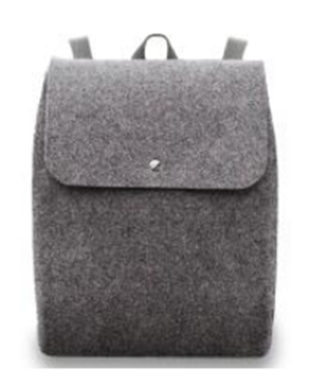 | 50 | S/. 53.60 | 18 a 20 Dïas utiles | MOCHILA RPET Material: poliéster 100% reciclado de botellas RPET Medidas: 38*30*8 Acabados: Costura reforzada de asas de mano y regulables. Presentación: Caja grupal. Sin bolsa individual *Incluye 1 logo solo en parte frontal *Arte o diseño facilitado por el cliente. | S/. 2,680.00 |  | ECOLOGICA COMUNICACIONES 957 175 031 | 50 UMID 39 INCL igv |  |  | S/ 33.91 | 40 | S/. 13.57 | S/. 678.26 | S/. 47.48 | 50 | S/. 33.91 | S/. 200.00 | S/. 2,607.83 |  | S/ - | 1 | 1 | 1 | S/. 0.00 | S/. 15.00 | S/. 52.46 | S/. 2,675.28 | S/. 53.51 | S/. 9.63 | S/. 63.14
 |  |  |  | 15 | S/. 160.50 |  |  | S/. 2,407.50 |  | ECOLOGICA COMUNICACIONES 957 175 031 | 50 UMID 39 INCL igv |  |  | S/ 110.17 | 35 | S/. 38.56 | S/. 578.39 | S/. 148.73 | 15 | S/. 0.00 | S/. 120.00 | S/. 2,350.93 |  | S/ - | 1 | 1 | 1 | S/. 0.00 | S/. 8.00 | S/. 47.18 | S/. 2,406.11 | S/. 160.41 | S/. 28.87 | S/. 189.28
6 | CABLE CARGADOR ECO |  | 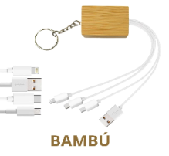 Imagen referencial | 15 | S/. 35.95 | 8 a 10 Días utiles | CABLE CARGADOR ECO Material: PVC Y Bambú Medida: 22.8 cm de largo Cable cargador para celulares Incluye: 1 puerto Iphone 1 Puerto C 1 Android V8 1 Usb 1 Llavero Presentacion: Grupal. * Incluye 1 logo a 1 color a 1 lado. * Arte y diseño debe ser facilitado por el cliente. | S/. 539.25 |  | TIENDA PUBLICITARIA | 14.16 incl igv |  |  | S/ 12.31 | 55 | S/. 6.77 | S/. 101.58 | S/. 19.09 | 15 | S/. 12.31 | S/. 160.00 | S/. 458.59 | TAMPOGRAFIA AMERICANA 500 a S/.180 250 a S/.150 100 a S/.60 | S/. 60.00 | 1 | 1 | 1 | S/. 60.00 | S/. 10.00 | S/. 10.57 | S/. 539.16 | S/. 35.94 | S/. 6.47 | S/. 42.41
7 | SOPORTE ECO PISA |  | 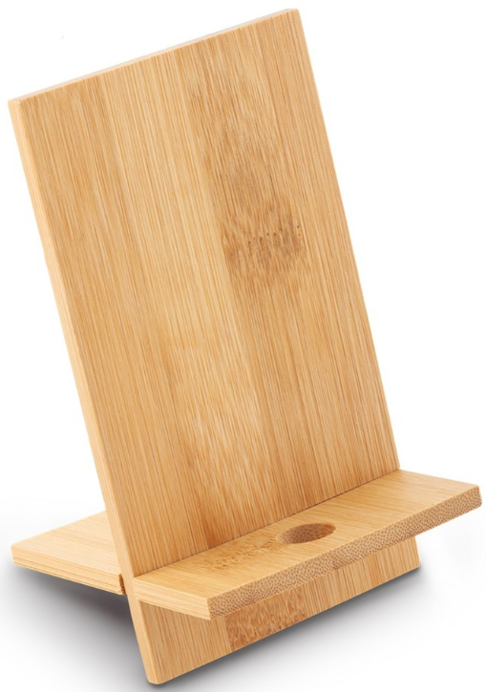 Imagen referencial | 70 | S/. 12.90 | 8 a 10 Días utiles | SOPORTE ECO PISA Descripción: Soporte para celular con orificio para pasar cableado. Material: Bambu Medida: 14 cm x 8 cm Presentacion: Presentación individual y en paquetes grupales. * Incluye 1 logo a 1 color a 1 lado. * Arte y diseño debe ser facilitado por el cliente. | S/. 903.00 |  | TIENDA PUBLICITARIA | Precio x ciento: S/.6.84 INC IGV |  |  | S/ 5.95 | 42 | S/. 2.50 | S/. 174.87 | S/. 8.45 | 70 | S/. 17.84 | S/. 200.00 | S/. 809.06 | TAMPOGRAFIA AMERICANA 500 a S/.180 250 a S/.150 100 a S/.60 | S/. 60.00 | 1 | 1 | 1 | S/. 60.00 | S/. 15.00 | S/. 17.68 | S/. 901.74 | S/. 12.88 | S/. 2.32 | S/. 15.20
8 | LIBRETA CON TAPA DE CORCHO |  | 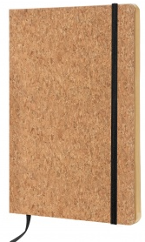 | 80 | S/. 13.70 | 8 a 10 dias utiles | LIBRETA CON TAPA DE CORCHO Medidas 14.7 cm x 21 cm Descripción: Cubierta de corcho, 80 hojas de papel crema con línea, banda elástica, marcador de cinta. Color: Natural Presentacion: Grupal *Incluye logo a 1 color en 1 lado *Arte y diseño debe ser facilitado por el cliente | S/. 1,096.00 |  | EYF | Libreta: 6.7 + igv |  |  | S/ 6.70 | 45 | S/. 3.02 | S/. 241.20 | S/. 9.72 | 80 | S/. 13.40 | S/. 200.00 | S/. 990.60 | PRECIO REFERENCIAL LIBRETA: 360 TERMO: 550 CAJA: 360 PARLANTE: 350 LAPIZ SEMILLA: 60 | S/. 60.00 | 1 | 1 | 1 | S/. 60.00 | S/. 20.00 | S/. 21.41 | S/. 1,092.01 | S/. 13.65 | S/. 2.46 | S/. 16.11
9 | SET CUBIERTOS |  | 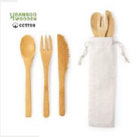 | 30 | S/. 35.30 | 10 a 12 días útiles | SET CUBIERTOS Material: Bambu Set de 3 cubiertos de línea nature, incluye tenedor, cuchara y cuchillo. Presentados en funda de algodón con cordón auto cierre Color: Natural Presentacion: Grupal *Incluye logo a 1 color en 1 lado *Arte y diseño debe ser facilitado por el cliente | S/. 1,059.00 |  | globalpromo items | 18.07+igv express / 8.11+igv PU |  |  | S/ 18.07 | 40 | S/. 7.23 | S/. 216.84 | S/. 25.30 | 30 | S/. 18.07 | S/. 160.00 | S/. 937.01 | PRECIO REFERENCIAL LIBRETA: 360 TERMO: 550 CAJA: 360 PARLANTE: 350 LAPIZ SEMILLA: 60 | S/. 90.00 | 1 | 1 | 1 | S/. 90.00 | S/. 10.00 | S/. 20.74 | S/. 1,057.75 | S/. 35.26 | S/. 6.35 | S/. 41.60
10 | BOLSA DE BASURA PARA AUTO |  | 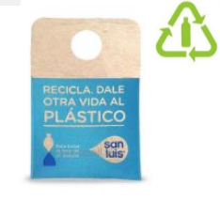 | 500 | S/. 6.35 | 18 a 20 Dïas utiles | BOLSA DE BASURA PARA AUTO Material: Tela reciclada de las botellas de plástico EKOFIBRA, de color blanco Medidas: 20 x 28.50 cm Incluye sublimación a full color en una cara (diseño enviado por cliente) Color: Natural Presentacion: Grupal *Incluye logo a 1 color en 1 lado *Arte y diseño debe ser facilitado por el cliente | S/. 3,175.00 |  |  | 500: 3.8 INCL IGV |  |  | S/ 3.80 | 50 | S/. 1.90 | S/. 950.00 | S/. 5.70 | 500 | S/. 38.00 | S/. 200.00 | S/. 3,088.00 |  |  | 1 | 1 | 1 | S/. 0.00 | S/. 20.00 | S/. 62.16 | S/. 3,170.16 | S/. 6.34 | S/. 1.14 | S/. 7.48
 |  |  |  | 110 | S/. 22.25 |  |  | S/. 2,447.50 |  |  | 500: 3.8 + IGV |  |  | S/ 14.64 | 38 | S/. 5.56 | S/. 611.86 | S/. 20.20 | 110 | S/. 0.00 | S/. 160.00 | S/. 2,382.03 |  |  | 1 | 1 | 1 | S/. 0.00 | S/. 15.00 | S/. 47.94 | S/. 2,444.97 | S/. 22.23 | S/. 4.00 | S/. 26.23
11 | POSAVASO ECOLOGICO |  | 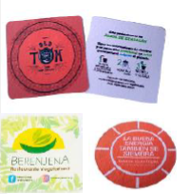 | 500 | S/. 2.69 | 15 a 18 días útiles | POSAVASO ECOLOGICO Medidas 8.5 x 8.5 cm Color: Natural Presentacion: Grupal *Incluye logo a full color en 1 lado *Arte y diseño debe ser facilitado por el cliente | S/. 1,345.00 |  |  | 0.9 incl igv |  |  | S/ 0.90 | 120 | S/. 1.08 | S/. 540.00 | S/. 1.98 | 500 | S/. 90.00 | S/. 200.00 | S/. 1,280.00 |  |  | 1 | 1 | 1 | S/. 0.00 | S/. 20.00 | S/. 26.00 | S/. 1,326.00 | S/. 2.65 | S/. 0.48 | S/. 3.13
 |  |  |  | 30 | S/. 23.30 |  |  | S/. 699.00 |  |  |  |  |  | S/ 12.71 | 35 | S/. 4.45 | S/. 133.47 | S/. 17.16 | 30 | S/. 0.00 | S/. 160.00 | S/. 674.83 |  |  | 1 | 1 | 1 | S/. 0.00 | S/. 10.00 | S/. 13.70 | S/. 698.53 | S/. 23.28 | S/. 4.19 | S/. 27.48
12 | CEPILLO DE DIENTRES |  |  | 110 | S/. 9.70 | 10 a 12 días útiles | CEPILLO DE DIENTRES Descripción: Cepillo ecologico Color: Natural Material: Fibra de trigo Incluye capucha de proteccion Presentacion: Grupal *Incluye logo a 1 color en 1 lado *Arte y diseño debe ser facilitado por el cliente | S/. 1,067.00 |  | globalpromo items | 5.07+IGV EXPRESS / 1.85+IGV PU |  |  | S/ 5.07 | 43 | S/. 2.18 | S/. 239.81 | S/. 7.25 | 110 | S/. 10.14 | S/. 160.00 | S/. 967.65 | PRECIO REFERENCIAL LIBRETA: 360 TERMO: 550 CAJA: 360 PARLANTE: 350 LAPIZ SEMILLA: 60 | S/. 60.00 | 1 | 1 | 1 | S/. 60.00 | S/. 10.00 | S/. 20.75 | S/. 1,058.40 | S/. 9.62 | S/. 1.73 | S/. 11.35
13 | CARTUCHERA TUBULAR |  | 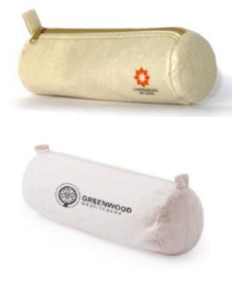 | 80 | S/. 16.50 | 18 a 20 Dïas utiles | CARTUCHERA TUBULAR Cartuchera ecológica reciclada de las botellas de plástico EKOFIBRA, de color blanco. Diseño cilíndrico, cremallera a juego y prácticas asas para fácil apertura. Medidas: Diámetro: 7 cm, alto: 22 cm Color: Natural Presentacion: Grupal *Incluye logo a 1 color en 1 lado *Arte y diseño debe ser facilitado por el cliente | S/. 1,320.00 |  |  | 11 INCL IGV |  |  | S/ 9.57 | 45 | S/. 4.30 | S/. 344.35 | S/. 13.87 | 80 | S/. 9.57 | S/. 160.00 | S/. 1,279.13 |  |  | 1 | 1 | 1 | S/. 0.00 | S/. 10.00 | S/. 25.78 | S/. 1,314.91 | S/. 16.44 | S/. 2.96 | S/. 19.39
14 | CUADRO SELFIE |  |  Imagen referencial | 1 | S/. 331.50 | 8 a 10 dias utiles | CUADRO SELFIE Material:Celtex 5mm Medidas:80 cm x 120 cm Presentaciòn:Grupal *Incluye impresión full color por 1 lado *Arte y diseño debe ser facilitado por el cliente | S/. 331.50 |  | KL GRAFIC |  |  |  | S/ 113.04 | 90 | S/. 101.74 | S/. 101.74 | S/. 214.78 | 1 | S/. 0.00 | S/. 100.00 | S/. 314.78 |  |  | 1 | 1 | 1 | S/. 0.00 | S/. 10.00 | S/. 6.50 | S/. 331.28 | S/. 331.28 | S/. 59.63 | S/. 390.91
15 | BANNER ROLLSCREEN |  | 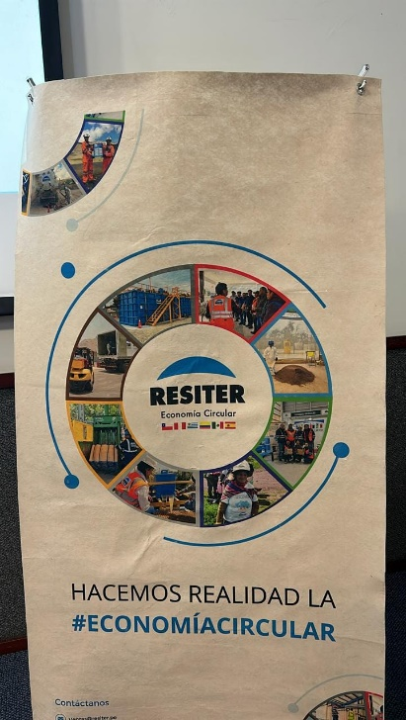 Imagen referencial | 1 | S/. 435.00 | 8 a 10 dias utiles | BANNER ROLLSCREEN Material:Banner RPET y estructura metalica roll Medidas: 2 mt x 1 mt Presentaciòn:Grupal *Incluye impresión full color por 1 lado *Arte y diseño debe ser facilitado por el cliente | S/. 435.00 |  | ECOLOGICA COMUNICA | Banner 2x1 con estructura 185.00 + IGV Gigantografía 95.00 + IGV |  |  | S/ 185.00 | 60 | S/. 111.00 | S/. 111.00 | S/. 296.00 | 1 | S/. 0.00 | S/. 120.00 | S/. 416.00 |  |  | 1 | 1 | 1 | S/. 0.00 | S/. 10.00 | S/. 8.52 | S/. 434.52 | S/. 434.52 | S/. 78.21 | S/. 512.73

